Introduction
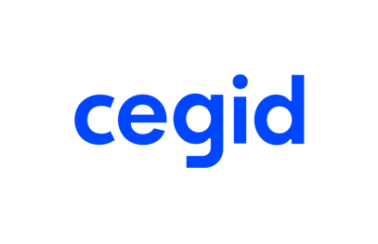

Merci d'avoir téléchargé ce modèle de facture !
Le modèle de facture disponible dans le deuxième onglet. Vous pouvez dès à présent le personnaliser avec les informations de votre entreprise, mais également avec vos couleurs et votre logo. Mais saviez-vous que la création de devis et de factures sur Excel pouvait entraîner certains problèmes ? 1. Un tableur ne permet pas de suivre les factures en termes d’échéance et de relance. 2. Avec Excel, le risque d’erreurs est plus important. Avec un logiciel de facturation. le passage du devis à la facture se fait automatiquement et ne génère donc aucune erreur de saisie. 3. Excel n'est pas connecté avec votre expert-comptable, et le transfert des factures doit dont s'effectuer à la main. Et si vous passez dès aujourd'hui à un vrai logiciel de facturation ?
Avec Cegid Devis Factures, gérez votre facturation rapidement !
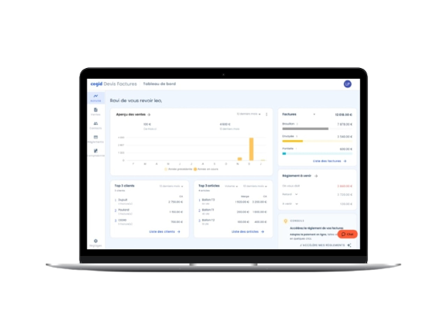
 | Essayez Cegid Devis Factures gratuitement pendant 30 jours C’est : > Sans engagement > Sans prendre votre CB > Un accompagnement individuel inclus

 | JE DÉMARRE GRATUITEMENT

Cliquez sur lien ci-dessous pour essayer gratuitement Cegid Devis Factures :
https://leportail.cegid.com/smb/Auth/LoginSignUp?clientID=DevisFactTry&rpz=DIGIT-SMB-DEVISFAC-TB-M&typeOnboarding=Try&periodTry=30

